상품제안서
여행용세트 2호(노터치패치 모기차단) | 상품코드: F26613

 |  |  |  |  |  |  | 02-412-0044 | www.easy1.co.kr
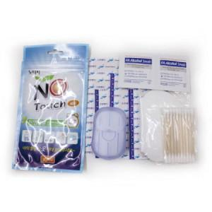

【상세/제작정보】 | 모기차단 노터치패치1개,밴드,알코올 스왑 2매,종이비누1개,겨땀패드1개

【인쇄/포장옵션】 | 실크 / 포장불가능

【공급단가】 | 수량 | 200~ | 500~ | 1,000~ | 3,000~ | 5,000~
*VAT별도 | 단가 | 2,750원 | 2,700원 | 2,640원 | 2,570원 | 2,530원

【상품 URL】 | https://dev.easy1.co.kr:443/src/goods_detail.php?gdno=26613

